Forside
FraværsStatistik 2020
23. september 2021
Statistik-Nyt

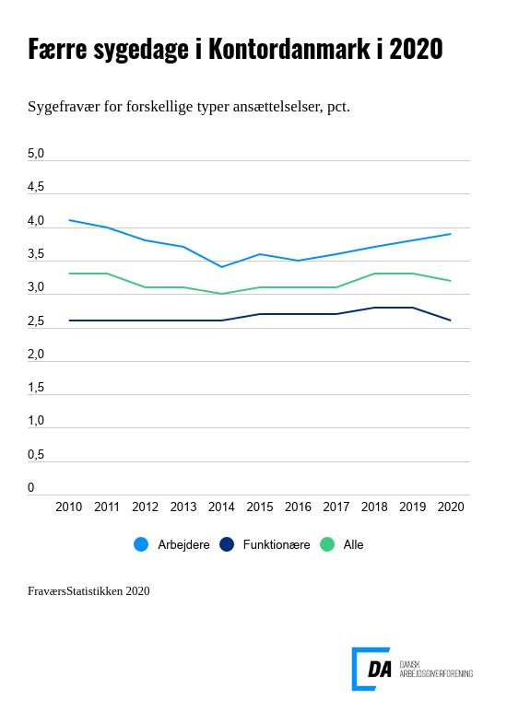

Indhold
Tabel 1. Udvikling i de forskellige fraværstyper
Tabel 2. Fraværstyper opdelt på ansættelsesvilkår og køn
Tabel 3. Fravær opdelt på ansættelsesvilkår og køn
Tabel 4. Sygefravær opdelt på ansættelsesvilkår og køn
Tabel 5a. Fravær opdelt på hovedarbejdsfunktioner
Tabel 5b. Sygefravær opdelt på hovedarbejdsfunktioner
Tabel 6. Fravær opdelt på brancher (Find tallene for delbrancher i udgivelsen)
Tabel 7. Sygefravær opdelt på brancher (Find tallene for delbrancher i udgivelsen)
Tabel 8a. Andel af personer med fravær
Tabel 8b. Andel af personer med sygefravær
Tabel 9. Antal af fraværsdage for hver medarbejder
Tabel 10. Antal af fraværsdage for hver fraværsperiode
Tabel 11. Barsel: antal dage for hver fraværsperiode (Find tallene i udgivelsen)
Tabel 12. Varighed af sygefravær (Find tallene i udgivelsen)
Tabel 13. Arbejdsgiverbetalt andel af sygefravær (Find tallene i udgivelsen)
Tabel 14. Fravær i forskellige regioner (Find tallene i udgivelsen)
Tabel 15. Sygefravær i forskellige regioner (Find tallene i udgivelsen)
Tabel 16. Fravær i forskellige aldersgrupper (Find tallene i udgivelsen)
Tabel 17. Sygefravær i forskellige aldersgrupper (Find tallene i udgivelsen)
Tabel 18. Fravær opdelt på virksomhedsstørrelser (Find tallene i udgivelsen)
Tabel 19. Sygefravær opdelt på virksomhedsstørrelser (Find tallene i udgivelsen)
Tabel 20. Datagrundlag
Metode
Kontakt

Hos funktionærerne er sygefraværet faldet lidt i 2020. I 2019 lagde sygefraværet beslag på 2,8 pct. af den mulige arbejdstid, og det er faldet til 2,6 pct. i 2020. Det er især kvindelige funktionærer, der har bidraget til at reducere sygefraværet. Her er sygefraværet faldet fra 3,8 pct. i 2019 til 3,4 pct. i 2020. Blandt mandlige arbejdere er sygefraværet til gengæld steget fra 3,6 pct. af den mulige arbejdstid i 2019 til 3,8 pct. i 2020. På hele DA-området er sygefraværet faldet fra 3,3 pct. i 2019 til 3,2 pct. i 2020.

Hjemsendelser kan være grund til mindre sygefravær
Sygefravær anno 2020 er meget anderledes end i årene før. For eksempel er andelen af lønmodtagere med sygefravær i 2020 historisk lavt. I 2020 var 42,4 pct. af lønmodtagerne registreret med mindst en sygedag, mens 43,9 pct. var sygemeldt mindst en gang i løbet af 2019.
Der er også færre korte sygemeldinger på op til 1-2 dage i 2020 end i tidligere år. Lønmodtagerne har ikke meldt sig syge i samme omfang, muligvis fordi de var hjemsendt og ikke behøvede at møde fysisk på arbejde. En stor andel af funktionærerne kunne fortsat udføre arbejdet hjemmefra også ved snotnæse. Omfanget af langtidssygemeldinger er ikke faldet.
Sygefraværet er generelt gået tilbage i brancher, hvor det i højere grad er muligt at arbejde hjemmefra blandt andet inden for forsyning (fra 3,0 til 2,0 pct.), telekommunikation (fra 2,7 til 2,2 pct.) og ingeniørvirksomhed (fra 2,7 til 2,3 pct.).
Der var også brancher, hvor sygefraværet er steget i 2020 eller er forblevet uændret. Her er der tale om brancher, som kunne fortsætte deres produktion uden nedlukninger og hvor fysisk fremmøde er en forudsætning. Særlig opmærksomhed på at reducere smitte kan have øget antallet af sygemeldinger i disse brancher. Sygefraværet er steget i transportmiddelindustri (fra 3,4 til 4,3 pct.), vikarbureauer og arbejdsformidling (fra 3,0 til 3,8 pct.), plast- og gummiindustri (fra 3,4 til 3,9 pct.) og bygningsinstallation (fra 3,2 til 3,6 pct.).

Lidt mere barselsfravær i 2020
Barselsfravær er steget fra 0,9 pct. i 2019 til 1,0 pct. i 2020. Især kvindelige funktionærer har haft mere barsel. De holdt 79,1 dage på barsel i 2020 ift. 77,9 dage i 2019. Mandlige arbejdere havde med 12,5 dage betalt barsel holdt lige mange dage i 2019 og 2020. Alt i alt er der blevet afholdt 38,1 dage per lønmodtager på hele DA-området i 2020 og 37,4 dage i 2019. Fravær pga. barns sygdom udgør 0,1 pct. af den mulige arbejdstid og er uændret i forhold til 2019.

Brug for yderligere information
Du kan: • hente tallene bag hovedresultaterne i regneark (tilgængeligt for alle) eller • gå i dybden med detaljerede tal i udgivelsen FraværsStatistikken 2020 (for betalende kunder eller medlemmer af organisationer i DA-fællesskabet/via NetStat) Find mere information om FraværStatistikkens begreber og metoder i dokumentationen, og få et overblik over planlagte offentliggørelser i vores publiceringsplan.

Særlige forhold ift. COVID-19
FraværsStatistikken 2020 indeholder COVID-19-relateret fravær i form af: + Egne sygemeldinger med COVID-19 – som del af almindelig egen sygdom + Børns sygemeldinger med COVID-19 – som del af børns sygdom + Karantæne/isolation som følge af smitte, mistanke om smitte af corona hvor lønmodtagerne ikke kunne varetage jobbet hjemmefra – som del af andet fravær. Hjemsendelser i forbindelse med corona tæller ikke som fravær i FraværsStatistikken. Det er i udgangspunktet timer, hvor man står til rådighed for sin arbejdsgiver. I FraværsStatistikken tæller timerne som del af den mulige arbejdstid, og hvor man under normale forhold havde arbejdet. Det vil sige, at alle, som var sendt hjem raske og symptomfrie og kunne udføre deres arbejde fuldt ud, var ”i arbejde” og ikke fraværende. Med denne metode behøvede virksomheder ikke at indberette andre data end de plejer at gør og tallene for FraværsStatistikken 2020 kan sammenlignes med tidligere år uden databrud. Midlertidige ændringer i barselsloven pga. COVID-19 har formentligt bidraget til at barselsfraværet er steget lidt. Gravide kvinder kunne gå tidligere fra arbejdet og familier havde holdt ekstra barsel, hvis barnet var sygt med COVID-19 eller i karantæne.

